申請書【こちらを印刷してください】
 |  |  |  |  |  |  |  |  |  |  |  |  |  |  |  |  |  |  | 様式２－１
 |  |  |  |  |  |  |  |  |  |  |  |  |  |  |  |  |  | 年 |  | 月 |  | 日
公益財団法人東京都中小企業振興公社 理事長 殿 |  |  |  |  |  |  |  |  |  |  |  |  |  |  |  |  | （記 入 日）

東京都ものづくり中小企業魅力体験（インターンシップ）受入奨励金申請書

 |  |  |  |  | 0
 | 本社所在地 |  |  |  | 0

 | 企 業 名 |  |  |  | 0
代表者印
（会社の実印）
 | 代表者名・印 |  |  |  | 0

 |  |  |  |  | 0
 | 連絡先 |  |  |  | 0
 | （本社所在地と異なる場合）
 | 担当者 |  |  |  | 0

 | 電話番号 |  |  |  | 0

 | 「東京都ものづくり中小企業魅力体験（インターンシップ）」を受け入れたので、東京都ものづくり中小
 | 企業魅力体験受入奨励金支給要綱第7条に基づき、奨励金の支給を下記のとおり申請します。

1. 合計奨励金支給申請額（内訳は別紙（次頁）のとおり）
 | 0
 |  |  |  |  |  |  |  |  | 円
 | 注） 奨励金支給申請日数の上限は1名につき「20日間」です。

2. 奨励金振込指定口座
 | 金 融機関 |  | 0 |  |  |  |  |  | （いずれかに○） |  |  |  | 0 |  |  |  |  |  | （いずれかに○）
 |  |  |  |  |  |  |  |  | 銀 行 |  |  |  |  |  |  |  |  |  | 支 店 |  |  |  | ※金融機関、支店等の○は、こちらをご利用ください。
 |  |  |  |  |  |  |  |  | 信用金庫 |  |  |  |  |  |  |  |  |  | 出 張 所
 |  |  | 金融機関コード番号 |  |  |  |  |  | 信用組合 |  |  |  | 支店等のコード番号 |  |  |  |  |  | そ の 他
 |  |  | （ | 0 |  |  | ） |  | 農 協 |  |  |  | （ | 0 |  |  | ）

 | 預 金種目 |  | 普通預金 |  |  |  |  |  |  |  | 口 座 番 号
 |  |  | 当座預金 |  |  |  |  |  |  |  |  |  | № | 0
 |  |  | その他 |  | （ |  |  |  |  | ）
 |  |  | （いずれかに○）
 | 口 座名義 | フリガナ |  |  | 0
 |  |  |  |  | 0

 | ※ | 金融機関・支店等のコード番号は必ず入力ください。
 | ※ | 口座名義のフリガナは振込手続きに必要になります。忘れずに入力ください。
 | ※ | ゆうちょ銀行の取扱いはできません。

･
3. 受入学校名
 |  |  |  |  |  |  |  |  |  |  |  |  |  |  | 定時制 | 全日制 |  |  | 全日制
 |  |  |  |  |  |  |  |  |  |  |  |  |  |  |  |  |  |  | 定時制
 |  |  |  |  |  |  |  |  |  |  |  |  |  |  |  |  | （いずれもある高校の場合どちらかに○）

 | ※様式２－２ の東京都ものづくり中小企業魅力体験受入（インターンシップ）支援受入奨励金支給
 | 要件確認書も必ずご記入ください。

 | 企業名 |  | 0

･
 | 学校名 |  |  |  |  |  |  |  |  |  |  |  |  | 全日制 定時制 |  |  |  | 全日制
 |  |  |  |  |  |  |  |  |  |  |  |  |  |  |  |  |  | 定時制

 | 【申請1】
 | 実施 期間 |  | 実施開始日 |  |  |  | 終了日 |  |  | 実施 日数 |  | 0 |  | 日間 |  | 参加 人数 |  | 0 |  | 名
 |  |  | 0 |  |  | ～ | 0

 |  |  |  |  |  |  |  |  |  | 金額 |  | 0 |  |  |  |  |  |  |  |  | 円

 | 【申請2】
 | 実施 期間 |  | 実施開始日 |  |  |  | 終了日 |  |  | 実施 日数 |  | 0 |  | 日間 |  | 参加 人数 |  | 0 |  | 名
 |  |  | 0 |  |  | ～ | 0

 |  |  |  |  |  |  |  |  |  | 金額 |  | 0 |  |  |  |  |  |  |  |  | 円

 | 【申請3】
 | 実施 期間 |  | 実施開始日 |  |  |  | 終了日 |  |  | 実施 日数 |  | 0 |  | 日間 |  | 参加 人数 |  | 0 |  | 名
 |  |  | 0 |  |  | ～ | 0

 |  |  |  |  |  |  |  |  |  | 金額 |  | 0 |  |  |  |  |  |  |  |  | 円

 | 【申請4】
 | 実施 期間 |  | 実施開始日 |  |  |  | 終了日 |  |  | 実施 日数 |  | 0 |  | 日間 |  | 参加 人数 |  | 0 |  | 名
 |  |  | 0 |  |  | ～ | 0

 |  |  |  |  |  |  |  |  |  | 金額 |  | 0 |  |  |  |  |  |  |  |  | 円

 | 【申請5】
 | 実施 期間 |  | 実施開始日 |  |  |  | 終了日 |  |  | 実施 日数 |  | 0 |  | 日間 |  | 参加 人数 |  | 0 |  | 名
 |  |  | 0 |  |  | ～ | 0

 |  |  |  |  |  |  |  |  |  | 金額 |  | 0 |  |  |  |  |  |  |  |  | 円

注） 奨励金支給額は１日１名あたり8,000円（1名につき「20日間」が上限）です。

【奨励金請求額の確定について】
本申請書を公社が受理した後に、各学校から提出されたインターンシップ受入実施証明書の内容を確認し、
審査の上、支給決定した日に請求額が確定します。

【申込者情報の取扱について】
第三者への提供は原則として行いませんが、行政機関やインターンシップ実施校へ提供する場合があります。
※個人情報は「個人情報の保護に関する要綱」に基づき管理しております。

企業名 | 代表者名 | 担当者 | 郵便番号 | 住所 | 電話番号 | 支給金額 | 学校 番号 | 受入№ | 学校名 | 実施 日数 | 対象 日数 | 参加 人数 | 実施期間
0 | 0 | 0 | 0 | 0 | 0 | 0 | 0 |  |  | 0 |  | 0 | ～
0 | 0 | 0 | 0 | 0 | 0 | 0 | 0 |  |  | 0 |  | 0 | ～
0 | 0 | 0 | 0 | 0 | 0 | 0 | 0 |  |  | 0 |  | 0 | ～
0 | 0 | 0 | 0 | 0 | 0 | 0 | 0 |  |  | 0 |  | 0 | ～
0 | 0 | 0 | 0 | 0 | 0 | 0 | 0 |  |  | 0 |  | 0 | ～

郵送先
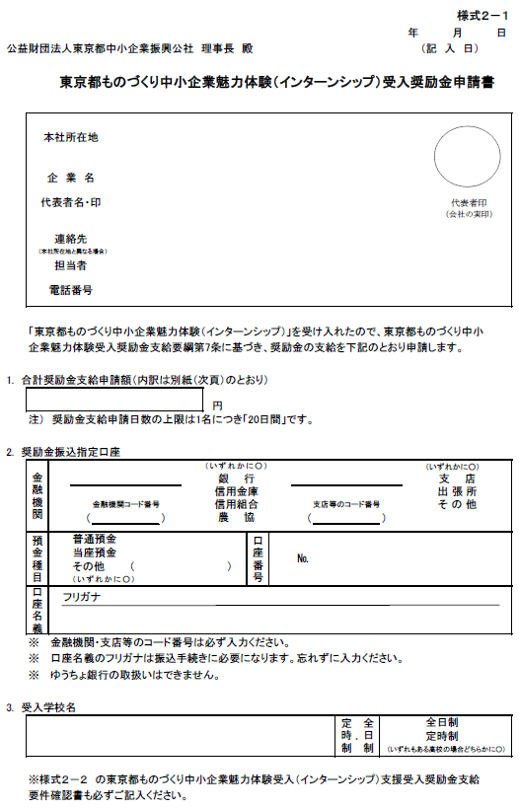
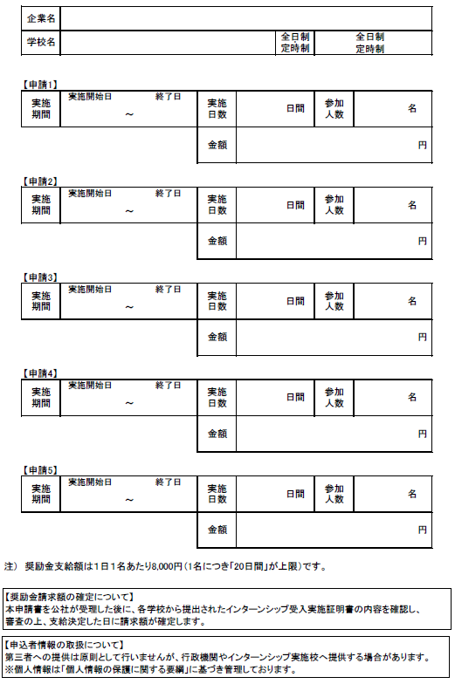
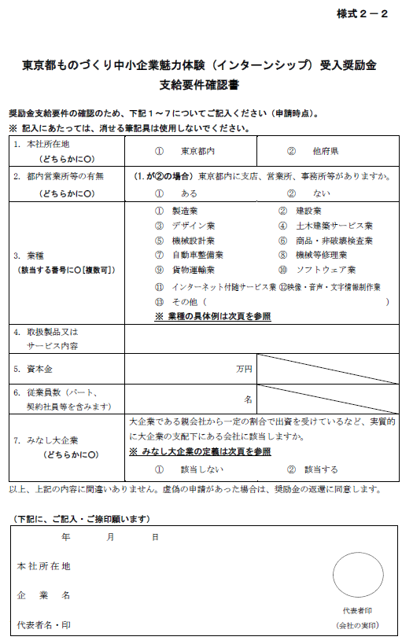
〒101-0025 東京都千代田区神田佐久間町 １丁目９番地（秋葉原庁舎） 公益財団法人 東京都中小企業振興公社 企業人材支援課 インターンシップ担当者 行

 | ↑
プリントアウトの上、切り取って封筒に貼りつけください
◎提出書類
様式2-1（Excel）
様式2-2（Word）

